DS nhân viên Speedtest
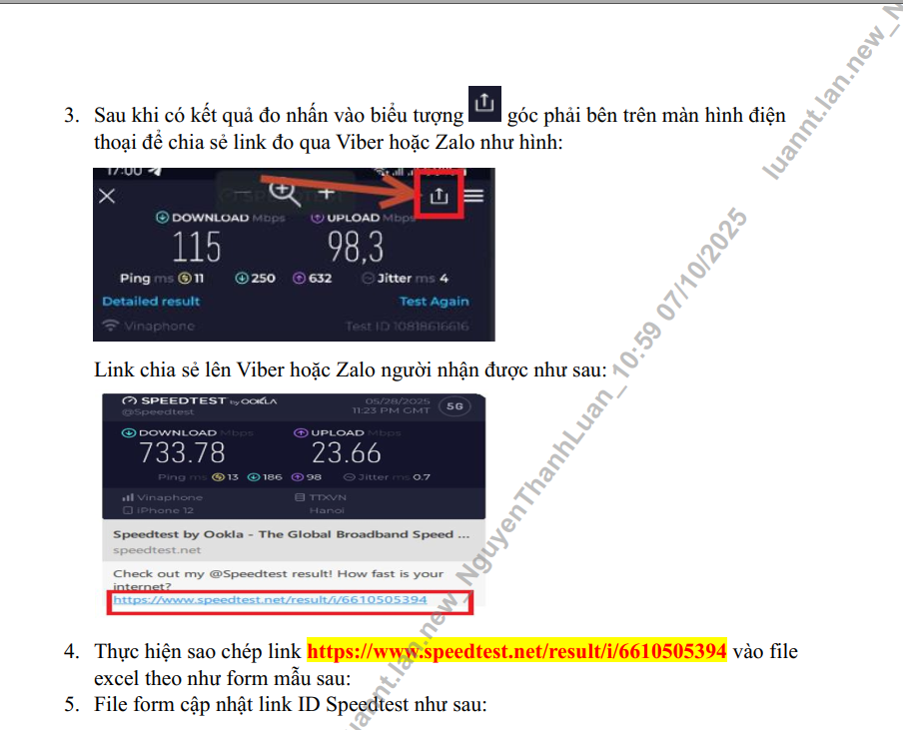
STT | Tên Nhân Viên | SĐT | Email | Link test kết quả lần đầu test ( link này rất quan trọng nên một người chỉ có 1 link duy nhất/1 thiết bị) | Tổ HT | Điện thoại có hỗ trợ đo 5G Có đánh "x", không " Bỏ trống"
1 | Đinh Phú Trung | 918606989 | trungdp.lan@vnpt.vn | https://www.speedtest.net/my-result/a/11157681922 | Bến Lức | X
2 | Nguyễn Phước Lộc | 813232338 | locnp.lan@vnpt.vn | https://www.speedtest.net/result/i/6785478950 | Bến Lức
3 | Nguyễn Khương Minh | 913443091 | minhnk.lan@vnpt.vn | https://www.speedtest.net/my-result/a/11159398210 | Bến Lức
4 | Bùi Tấn Bảo | 918760639 | baobt.lan@vnpt.vn | https://www.speedtest.net/my-result/a/11159287042 | Bến Lức
5 | Đoàn Tấn Phương | 949250049 | phuongdt.lan@vnpt.vn | https://www.speedtest.net/my-result/a/11159372717 | Bến Lức
6 | Mai Thiện Phương | 835880097 | phuongmt.lan@vnpt.vn | https://www.speedtest.net/my-result/a/11159414785 | Bến Lức | X
7 | Trương Anh Pha | 916234929 | phata.lan@vnpt.vn | https://www.speedtest.net/my-result/a/11159365222 | Bến Lức
8 | Đặng Hoàng Vũ | 918616787 | vudh.lan@vnpt.vn | https://www.speedtest.net/result/i/6785522588 | Bến Lức
9 | Huỳnh Minh Triết | 919113959 | triethm.lan@vnpt.vn | https://www.speedtest.net/my-result/a/11159355112 | Bến Lức
10 | Lê Minh Hòa | 919684007 | hoalm.lan@vnpt.vn | https://www.speedtest.net/my-result/a/11159350859 | Bến Lức | X
11 | Trần Văn Bình | 838800286 | binhtv.tnh@vnpt.vn |  | Bến Lức
12 | Trịnh Minh Trí | 918278345 | tritm.lan@vnpt.vn | https://www.speedtest.net/my-result/a/11159347348 | Bến Lức
13 | Võ Hoàng Anh Tiến | 839859849 | tienvha.lan@vnpt.vn | https://www.speedtest.net/my-result/a/11159354645 | Bến Lức
14 | Nguyễn Văn Đờ Rét Mười Lăm | 916127115 | 15nvdr.lan@vnpt.vn | https://www.speedtest.net/my-result/a/11159366880 | Bến Lức

#VALUE! | Nguyễn Minh Tùng | 919786039 | tungnm.lan@vnpt.vn | https://www.speedtest.net/my-result/a/11159488208 | Đức Hòa | x
#VALUE! | Nguyễn Công Giang | 941254259 | giangnc.lan@vnpt.vn | https://www.speedtest.net/my-result/a/11159563571 | Đức Hòa
#VALUE! | Nguyễn Phước Lộc | 888802064 | nploc.lan@vnpt.vn | https://www.speedtest.net/result/i/6785591551 | Đức Hòa | x
#VALUE! | Phạm Tiến Dũng | 915907377 | dungpt.lan@vnpt.vn | https://www.speedtest.net/result/i/6785554038 | Đức Hòa
#VALUE! | Nguyễn Thanh Hùng | 945562692 | nthung.lan@vnpt.vn | https://www.speedtest.net/my-result/a/11159498557 | Đức Hòa
#VALUE! | Hứa Kế Tường | 911917719 | tuonghk.lan@vnpt.vn | https://www.speedtest.net/my-result/a/11159609212 | Đức Hòa | x
#VALUE! | Lại Quang Vinh | 912223973 | vinhlq.lan@vnpt.vn | https://www.speedtest.net/my-result/a/11159502849 | Đức Hòa
#VALUE! | Thái Duy Lâm | 0837821860 | lamdt.lan@vnpt.vn | https://www.speedtest.net/my-result/a/11412006579 | Đức Hòa | x
#VALUE! | Nguyễn Hải Đăng | 945796839 | dangnh.lan@vnpt.vn | https://www.speedtest.net/my-result/a/11159632684 | Đức Hòa | x
#VALUE! | Hồ Chí Linh | 916245738 | linhhc.lan@vnpt.vn | https://www.speedtest.net/my-result/a/11170209191 | Đức Hòa | x
#VALUE! | Lê Ân Tình | 941202345 | tinhla.lan@vnpt.vn | https://www.speedtest.net/my-result/a/11159545152 | Đức Hòa
#VALUE! | Trần Thanh Chương | 819577699 |  |  | Đức Hòa | x
#VALUE! | Trần Thanh Giàu | 853837837 | giautt.lan@vnpt.vn | https://www.speedtest.net/my-result/a/11159653899 | Đức Hòa | x

#VALUE! | Nguyễn Hiếu Khương | 942900404 | khuongnh.tnh@vnpt.vn | https://www.speedtest.net/my-result/a/11159495983 | Gò Dầu | x
#VALUE! | Nguyễn Phan Duy An | 888444008 | x | x | Gò Dầu | x
#VALUE! | Huỳnh Tấn Cường | 835159879 | cuonght.tnh@vnpt.vn | https://www.speedtest.net/my-result/a/11159466719 | Gò Dầu
#VALUE! | Nguyễn Văn Minh | 812456561 | minhnv.tnh@vnpt.vn | https://www.speedtest.net/my-result/a/11159478804 | Gò Dầu | x
#VALUE! | Phạm Đình Thái | 824903077 | thaipd.tnh@vnpt.vn | https://www.speedtest.net/my-result/a/11159503727 | Gò Dầu
#VALUE! | Phan Văn Thành | 948308539 | thanhpv.tnh@vnpt.vn | https://www.speedtest.net/my-result/a/11159493054 | Gò Dầu
#VALUE! | Lê Kỷ Dậu | 917088072 | daulk.tnh@vnpt.vn | https://www.speedtest.net/result/i/6785542276 | Gò Dầu
#VALUE! | Lê Tấn Phong | 949502705 | phonglt.tnh@vnpt.vn | https://www.speedtest.net/result/i/6785569604 | Gò Dầu | x
#VALUE! | Trần Quốc Đạt | 946432493 | dattq.tnh@vnpt.vn | https://www.speedtest.net/my-result/a/11159469896 | Gò Dầu | x
#VALUE! | Nguyễn Thế Sự | 919990052 | sunt.tnh@vnpt.vn | https://www.speedtest.net/my-result/a/11159486372 | Gò Dầu | x
#VALUE! | Tô Tiểu Ngọc | 915502804 | ngoctt.tnh@vnpt.vn | https://www.speedtest.net/my-result/a/11159527542 | Gò Dầu
#VALUE! | Đặng Chí Hiếu | 828585258 | hieudc.tnh@vnpt.vn | https://www.speedtest.net/my-result/a/11159457744 | Gò Dầu
#VALUE! | Trà Thanh Phong | 833406690 | phongtt.tnh@vnpt.vn | https://www.speedtest.net/my-result/a/11159498156 | Gò Dầu | x
#VALUE! | Nguyễn Văn Cường | 919256783 | cuongnv.tnh@vnpt.vn | https://www.speedtest.net/my-result/a/11159472387 | Gò Dầu
#VALUE! | Nguyễn Hữu Thế | 912172101 | thenh.tnh@vnpt.vn | https://www.speedtest.net/my-result/a/11344146047 | Gò Dầu |  | new

#VALUE! | Đặng Ngọc Sơn | 949786476 | sondn.lan@vnpt.vn | https://www.speedtest.net/my-result/a/11159555288 | Kiến Tường
#VALUE! | Huỳnh Quốc Hiếu | 857850260 | hieuhq.lan@vnpt.vn | https://www.speedtest.net/my-result/a/11159484029 | Kiến Tường
#VALUE! | Trần Xuân Toại | 914403881 | toaitx.lan@vnpt.vn | https://www.speedtest.net/my-result/a/11159580891 | Kiến Tường
#VALUE! | Nguyễn Hoàng Sang | 852038869 | sangnh.lan@vnpt.vn | https://www.speedtest.net/my-result/a/11159511265 | Kiến Tường
#VALUE! | Lê Xuân Trình | 917773898 | trinhlx.lan@vnpt.vn | https://www.speedtest.net/my-result/a/11159447695 | Kiến Tường | x
#VALUE! | Phan Hồng Quang | 849215967 | quangph.lan@vnpt.vn | https://www.speedtest.net/my-result/a/11159475889 | Kiến Tường
#VALUE! | Huỳnh Đức Huy | 949552355 | huyhd.lan@vnpt.vn | https://www.speedtest.net/my-result/a/11159596791 | Kiến Tường | x
#VALUE! | Đinh Bộ Lĩnh | 846528979 | linhdb.lan@vnpt.vn | https://www.speedtest.net/my-result/a/11159476450 | Kiến Tường
#VALUE! | Võ Quang Thìn | 913632800 | thinvq.lan@vnpt.vn | https://www.speedtest.net/my-result/a/11159483018 | Kiến Tường | x
#VALUE! | Nguyễn Hoàng Phi | 945645759 | phinh.lan@vnpt.vn | https://www.speedtest.net/my-result/a/11159513137 | Kiến Tường | x
#VALUE! | Lê Duy Bình | 826549949 | binhld.tnh@vnpt.vn | https://www.speedtest.net/my-result/a/11403178854 | Kiến Tường
#VALUE! | Tiêu Văn Y | 948445577 | ytv.lan@vnpt.vn | https://www.speedtest.net/my-result/a/11159460382 | Kiến Tường | x
#VALUE! | Thiệu Thái An | 911685484 | antt.lan@vnpt.vn | https://www.speedtest.net/my-result/a/11159456958 | Kiến Tường | x
#VALUE! | Nguyễn Vĩnh Thiên | 839195567 | thiennv.lan@vnpt.vn |  | Kiến Tường
#VALUE! | Bùi Hoàng Tường | 916659889 | tuongbh.lan@vnpt.vn | https://www.speedtest.net/my-result/a/11159481054 | Kiến Tường
#VALUE! | Trần Thuận Thiên | 0916186172 | thientt.tnh@vnpt.vn | https://www.speedtest.net/my-result/a/11405251989 | Kiến Tường
#VALUE! | Bùi Văn Quí | 0919584123 | quibv.lan@vnpt.vn | https://www.speedtest.net/my-result/a/11407637954 | Kiến Tường
#VALUE! | Đoàn Nguyễn Tuấn Anh | 943541776 | dntanh.lan@vnpt.vn | https://www.speedtest.net/my-result/a/11159499991 | Kiến Tường

#VALUE! | Trần Thái Bình | 918430555 | binhtt.lan@vnpt.vn | https://www.speedtest.net/my-result/a/11159562402 | Tân An
#VALUE! | Nguyễn Thành Phạm Trung | 941328668 | trungntp.lan@vnpt.vn | https://www.speedtest.net/my-result/a/11159694742 | Tân An
#VALUE! | Đỗ Tấn Phát | 917769763 | phatdt.lan@vnpt.vn | https://www.speedtest.net/result/i/6785605028 | Tân An
#VALUE! | Phạm Nguyễn Quang Huy | 947245878 | huypnq.lan@vnpt.vn | https://www.speedtest.net/my-result/a/11159588006 | Tân An
#VALUE! | Nguyễn Hoàng Tuấn | 915282271 | tuannh.lan@vnpt.vn | https://www.speedtest.net/my-result/a/11159586146 | Tân An
#VALUE! | Võ Quang Duy | 945833826 | duyvq.lan@vnpt.vn | https://www.speedtest.net/my-result/a/11159590523 | Tân An
#VALUE! | Bùi Phạm Hải Đăng | 916878010 | dangbph.lan@vnpt.vn | https://www.speedtest.net/result/i/6785510856 | Tân An
#VALUE! | Nguyễn Hữu Tân | 945663773 | tannh.lan@vnpt.vn | https://www.speedtest.net/my-result/a/11159562951 | Tân An
#VALUE! | Lê Minh Kha | 829669739 | khalm.lan@vnpt.vn | https://www.speedtest.net/my-result/a/11159588772 | Tân An
#VALUE! | Huỳnh Phước Yên | 918611919 | yenhp.lan@vnpt.vn | https://www.speedtest.net/result/i/6785613553 | Tân An
#VALUE! | Lê Xuân Tình | 918371799 | tinhlx.lan@vnpt.vn | https://www.speedtest.net/my-result/a/11159565142 | Tân An
#VALUE! | Phù Hoàng Thành | 832428439 | thanhhp.lan@vnpt.vn | https://www.speedtest.net/my-result/a/11159597423 | Tân An
#VALUE! | Nguyễn Thành Chí | 837012768 | chint.lan@vnpt.vn | https://www.speedtest.net/result/i/6785621761 | Tân An
#VALUE! | Bùi Thanh Sương | 817385078 | btsuong.lan@vnpt.vn | https://www.speedtest.net/my-result/a/11213764442 | Tân An

#VALUE! | Trần Minh Tuấn | 913858404 | tuantm.tnh@vnpt.vn | https://www.speedtest.net/my-result/a/11159783853 | Tân Châu | x
#VALUE! | Nguyễn Ngọc Thơ | 919619755 | thonn.tnh@vnpt.vn | https://www.speedtest.net/my-result/a/11159841594 | Tân Châu
#VALUE! | Nguyễn Đông Triều | 914433557 | trieund.tnh@vnpt.vn | https://www.speedtest.net/my-result/a/11159773427 | Tân Châu | X
#VALUE! | Nguyễn Giê Nha | 918825152 | nhang.tnh@vnpt.vn | https://www.speedtest.net/my-result/a/11159869936 | Tân Châu
#VALUE! | Nguyễn Văn Long | 919669378 | longnv.tnh@vnpt.vn | https://www.speedtest.net/my-result/a/11159732001 | Tân Châu
#VALUE! | Phạm Minh Thật | 0911203792 |  |  | Tân Châu
#VALUE! | Nguyễn Thành Vương | 914776772 | vuongnt.tnh@vnpt.vn | https://www.speedtest.net/my-result/a/11159784337 | Tân Châu | X
#VALUE! | Trần Hoài Vũ | 917675757 | vuth.tnh@vnpt.vn | https://www.speedtest.net/my-result/a/11159888230 | Tân Châu
#VALUE! | Hoàng Anh | 0917728470 | anhh.tnh@vnpt.vn | https://www.speedtest.net/my-result/a/11403130198 | Tân Châu
#VALUE! | Huỳnh Quốc Thông | 913814958 | thonghq.tnh@vnpt.vn | https://www.speedtest.net/my-result/a/11259445848 | Tân Châu
#VALUE! | Nguyễn Hoài Tâm | 944911212 | tamnh.tnh@vnpt.vn | https://www.speedtest.net/my-result/a/11159582985 | Tân Châu | X
#VALUE! | Phạm Đức Nguyên | 916014541 | nguyenpd.tnh@vnpt.vn | https://www.speedtest.net/result/i/6785660310 | Tân Châu | X
#VALUE! | Nguyễn Thanh Hải | 946744500 | haint.tnh@vnpt.vn | https://www.speedtest.net/my-result/a/11403599982 | Tân Châu
#VALUE! | Nguyễn Văn Tài | 0944725238 | x | x | Tân Châu
#VALUE! | Phan Anh Tuấn | 0918486992 | x | x | Tân Châu

#VALUE! | Trịnh Thượng Lào | 914310210 | laott.tnh@vnpt.vn | https://www.speedtest.net/my-result/a/11159386604 | Tân Ninh | X
#VALUE! | Nguyễn Trường Quang | 888193957 | quangnt.tnh@vnpt.vn | https://www.speedtest.net/result/i/6785657792 | Tân Ninh
#VALUE! | Võ Thế Minh | 919542919 | minhvt.tnh@vnpt.vn | https://www.speedtest.net/result/a/11159636360 | Tân Ninh
#VALUE! | Ngô Văn Tâm | 917259777 | tamnv.tnh@vnpt.vn | https://www.speedtest.net/my-result/a/11159700319 | Tân Ninh
#VALUE! | Lê Thành Tài | 918955485 | lttai.tnh@vnpt.vn | https://www.speedtest.net/my-result/a/11159514045 | Tân Ninh | X
#VALUE! | Nguyễn Tấn Đạt | 913602796 | datnt.tnh@vnpt.vn | https://www.speedtest.net/result/a/11159592805 | Tân Ninh | X
#VALUE! | Huỳnh Hạo Thiên | 943905906 | thienhh.tnh@vnpt.vn | https://www.speedtest.net/result/i/6785553641 | Tân Ninh | X
#VALUE! | Trương Đình Lợi | 948737488 | loitd.tnh@vnpt.vn | https://www.speedtest.net/result/a/11159719171 | Tân Ninh | X
#VALUE! | Trương Vũ Hải | 911039328 | tvhai.tnh@vnpt.vn | https://www.speedtest.net/result/a/11157890491 | Tân Ninh | X
#VALUE! | Nguyễn Hoàng Đạt | 833823127 | datnh.tnh@vnpt.vn | https://www.speedtest.net/result/i/6785549243 | Tân Ninh | X
#VALUE! | Lê Quốc Trung Thông | 949939268 | thonglqt.tnh@vnpt.vn | https://www.speedtest.net/my-result/a/11159514045 | Tân Ninh | X
#VALUE! | Trần Thái Hòa | 917052852 | hoatt.tnh@vnpt.vn | https://www.speedtest.net/result/i/6785604498 | Tân Ninh | X
#VALUE! | Ngô Trung Hiếu | 834241286 | hieunt.tnh@vnpt.vn | https://www.speedtest.net/my-result/a/11159471556 | Tân Ninh | x
#VALUE! | Lâm Bình Chi | 913955468 | chiib.tnh@vnpt.vn | https://www.speedtest.net/my-result/a/11189149235 | Tân Ninh |  | new
#VALUE! | Đặng võ thừa Phong | 0917893993 | phongdvt.tnh@vnpt.vn | https://www.speedtest.net/my-result/a/11403234814 | Tân Ninh
#VALUE! | Võ Minh Tuấn An | 0942666870 | anvmt.tnh@vnpt.vn | https://www.speedtest.net/result/i/6947112957 | Tân Ninh
 | Nguyễn Hữu Khương | 0916755759 | nhkhuong.tnh@vnpt.vn |  | Tân Ninh

